Testcase
Scenario Id | Scenario | Test Scenario | Id Test Case | Test Case Name | Pre Conditions | Categoris | Data Test | Test Steps | Expected Results | Actual Result | Attachments | Status | Notes | Tester | Date time
TC_Login | GUI | Tampilan Login | TC_001 | Halaman Login | Pengguna masuk ke halaman Login website | Positive case |  | 1. Pengguna berhasil masuk ke halaman website | Periksa apakah halaman Login harus ditampilkan dengan konten berikut: 1. Icon OrangeHRM 2. Teks fields "Username" 3. Teks fields "password" 4. Button "Login" 5. Forgot yor password? | Tampilan sesuai sesuai dengan konten berikut : 1. Icon OrangeHRM 2. Teks fields "Username" 3. Teks fields "password" 4. Button "Login" 5. Forgot yor password? | 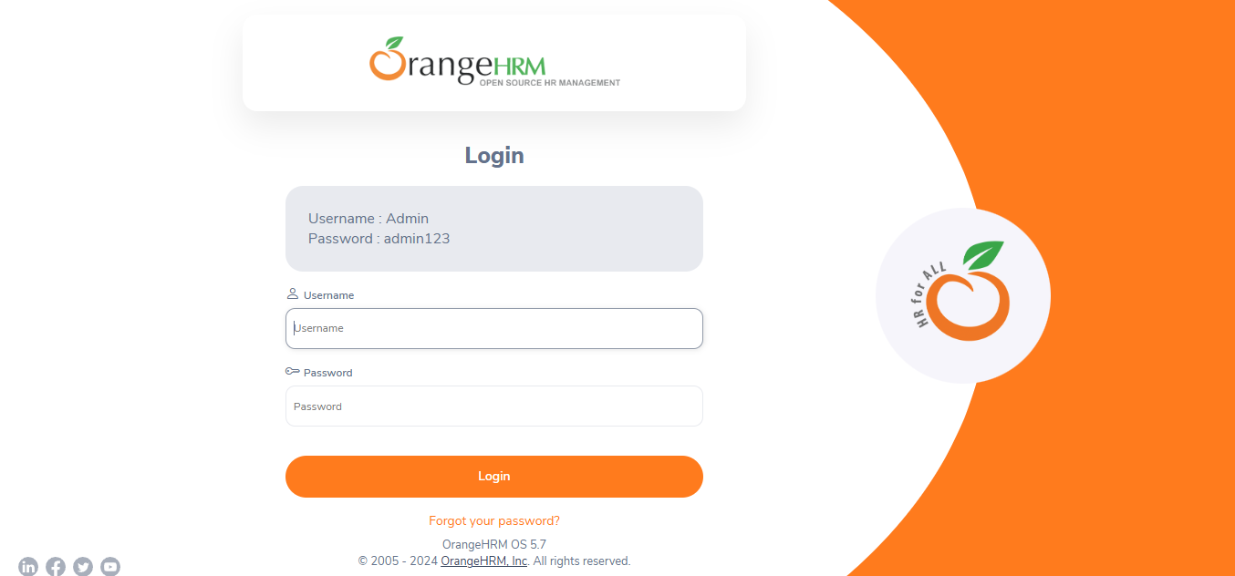 | PASS |  | Sindy | 2024-12-21
TC_Login | Functional | Pengguna dapat login menggunakan data valid | TC_002 | Pengguna Login dengan username dan password yang benar | Pengguna berhasil masuk ke halaman dashboard website | Positive case | Username : Admin Password : admin123 | 1. Pengguna memasukkan username 2. Pengguna memasukkan password 3. Pengguna click Login | Berhasil Login | Berhasil Login | 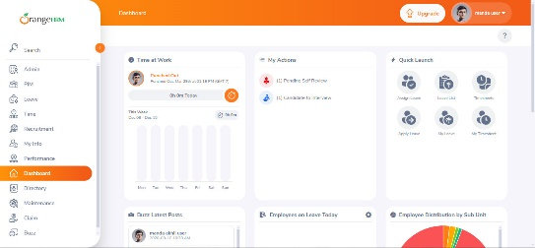 | PASS |  | Sindy | 2024-12-21
TC_Login | Functional | Pengguna dapat login dengan username dan password minimum yang sesuai | TC_003 | Pengguna memasukkan username dan password minimum yang diperbolehkan (example max : 12 huruf abjad) | Pengguna berhasil masuk ke website | Positive case | Username : Admin Password : admin123 | 1. Pengguna memasukkan username minimum 2. Pengguna memasukkan password minimum 3. Pengguna click Login | Berhasil Login | Berhasil Login |  | PASS |  | Sindy | 2024-12-21
TC_Login | Functional | Pengguna dapat login dengan username dan password karakter alfanumerik | TC_004 | Pengguna memasukkan username dan password karakter alfanumerik (example max : 12 huruf abjad) | Pengguna berhasil masuk ke website | Positive case | Username : Admin Password : admin123 | 1. Pengguna memasukkan username dengan karakter abjad 2. Pengguna memasukkan password dengan karakter abjad dan angka 3. Pengguna click Login | Berhasil Login | Berhasil Login | 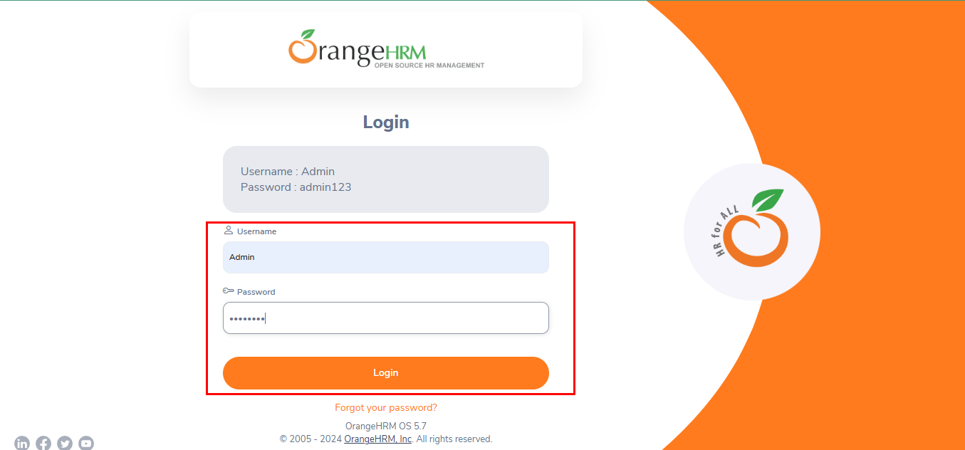 | PASS |  | Sindy | 2024-12-21
TC_Login | Functional | Pengguna dapat login yang berisi karakter huruf abjad besar dan huruf abjad kecil. | TC_005 | Pengguna memasukkan username dan password dengan huruf besar dan kecil | Pengguna berhasil masuk ke website | Positive case | Username : Admin Password : admin123 | 1. Pengguna memasukkan username dengan huruf abjad besar dan kecil 2. Pengguna memasukkan password dengan huruf abjad besar dan kecil 3. Pengguna click Login | Berhasil Login | Berhasil Login |  | PASS |  | Sindy | 2024-12-21
TC_Login | Functional | Pengguna login setelah reset kata sandi untuk memastikan kata sandi baru berfungsi | TC_006 | Pengguna mereset kata sandi | Pengguna berhasil mereset kata sandi | Positive case | Username : Admin | 1. Pengguna click forgot your password ? 2. Pengguna memasukkan username 3. Pengguna click Reset password | Berhasil Reset Password | Berhasil Reset Password | 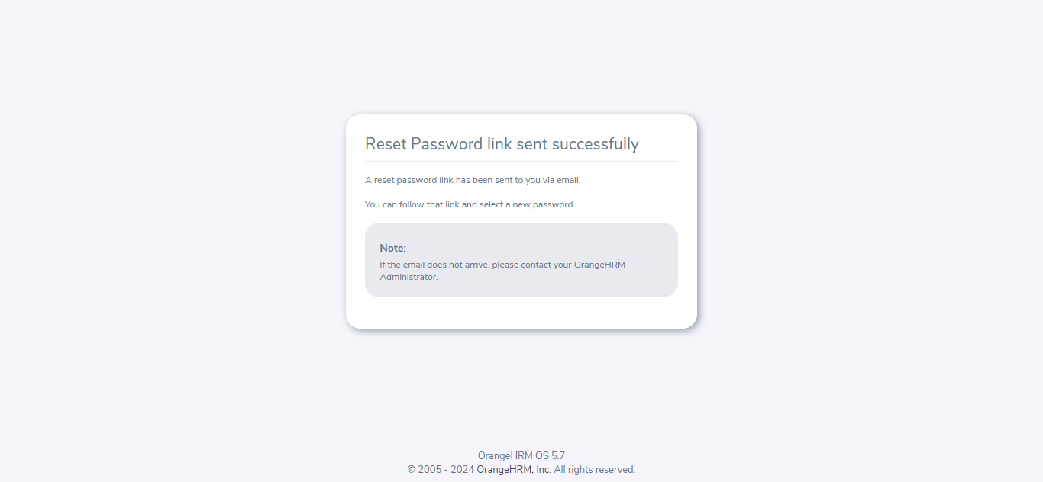 | PASS |  | Sindy | 2024-12-21
TC_Login | Functional | Pengguna tidak dapat login menggunakan username salah dengan password valid | TC_007 | Pengguna Login dengan username yang salah dengan password valid | Pengguna tidak berhasil masuk ke dashboard website | Negative case | Username : adminn Password : admin123 | 1. Pengguna memasukkan username yang salah (huruf abjad tidak sesuai) 2. Pengguna memasukkan password 3. Pengguna click Login | Berhasil Login | Gagal Login | 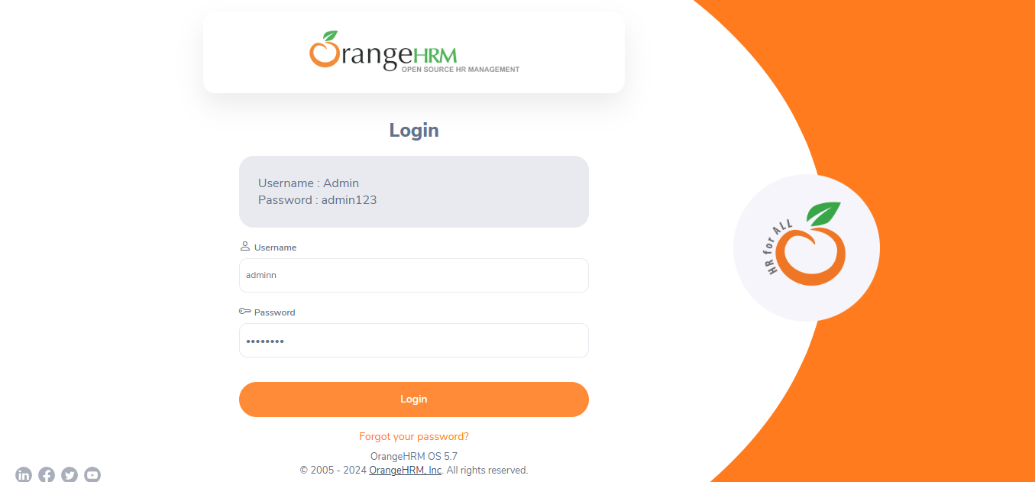 | PASS | Stuck di halaman login dan harusnya ada alert "username yang anda masukkan salah" | Sindy | 2024-12-21
TC_Login | Functional | Pengguna tidak dapat login menggunakan password salah dengan username valid | TC_008 | Pengguna Login dengan password yang salah dengan username valid | Pengguna tidak berhasil masuk ke dashboard website | Negative case | Username : Admin Password : admin123 | 1. Pengguna memasukkan username valid 2. Pengguna salah memasukkan password 3. Pengguna click Login | Berhasil Login | Gagal Login | 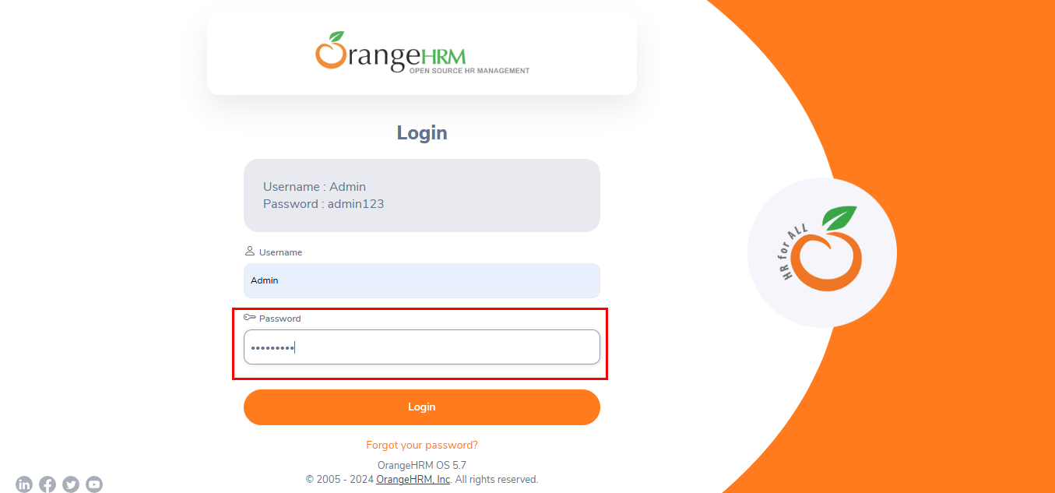 | PASS | Stuck di halaman login dan harusnya ada alert "Password yang anda masukkan salah" | Sindy | 2024-12-21
TC_Login | Functional | Pengguna memasukkan kolom username yang kosong | TC_009 | Pengguna Login dengan tidak mengisi kolom username | Pengguna tidak berhasil masuk ke dashboard website | Negative case | Username : Password : admin123 | 1. Pengguna tidak memasukkan username 2. Pengguna memasukkan password valid 3. Pengguna click Login | Berhasil Login | Gagal Login | 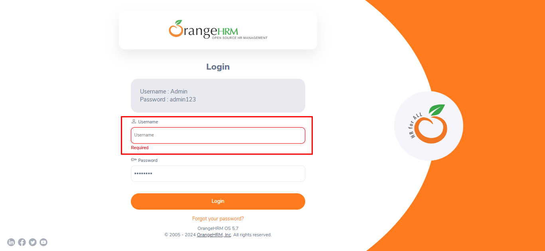 | PASS | Kolom username harus di isi | Sindy | 2024-12-21
TC_Login | Functional | Pengguna memasukkan kolom password yang kosong | TC_010 | Pengguna Login dengan tidak mengisi kolom password | Pengguna tidak berhasil masuk ke dashboard website | Negative case | Username : Admin Password : | 1. Pengguna memasukkan username valid 2. Pengguna tidak memasukkan password 3. Pengguna click Login | Berhasil Login | Gagal Login | 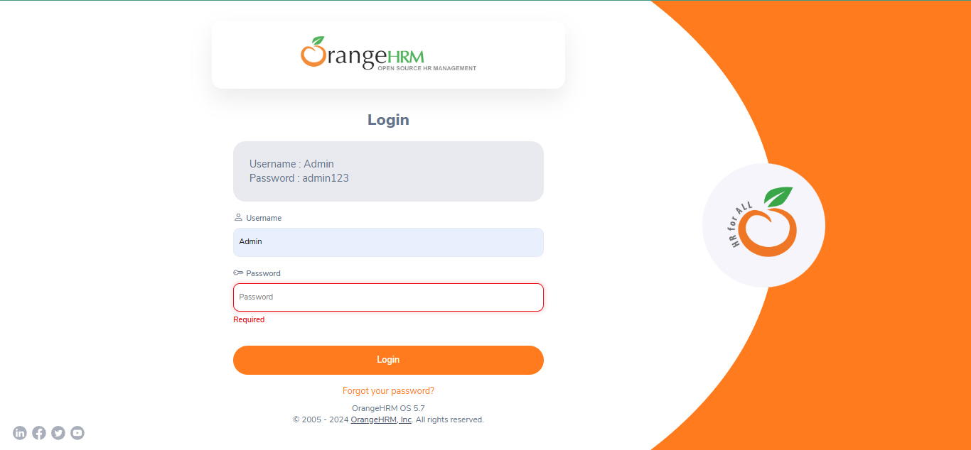 | PASS | Kolom password harus di isi | Sindy | 2024-12-21
TC_Login | Functional | Pengguna memasukkan username dan password tidak valid | TC_011 | Pengguna Login dengan username dan password tidak valid | Pengguna tidak berhasil masuk ke dashboard website | Negative case | Username : Hallo Password : hallo123 | 1. Pengguna memasukkan username salah 2. Pengguna memasukkan password salah 3. Pengguna click Login | Berhasil Login | Gagal Login | 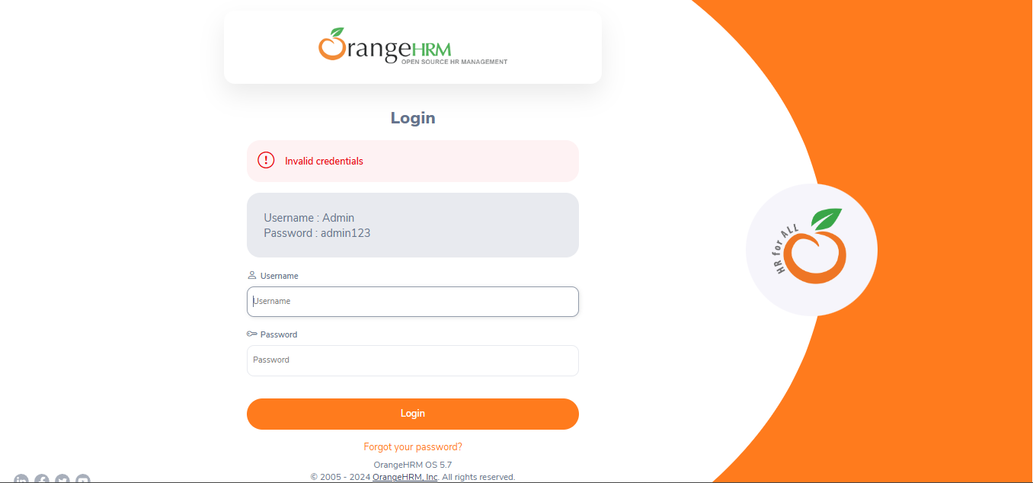 | PASS | ada alert "Invalid credentials" | Sindy | 2024-12-21

TC_001
Nama : | Sindy Rosa Aprilyana
Tugas : | Quiz 3

 | Tampilan Login | Tampilan Login di Cypress | Script

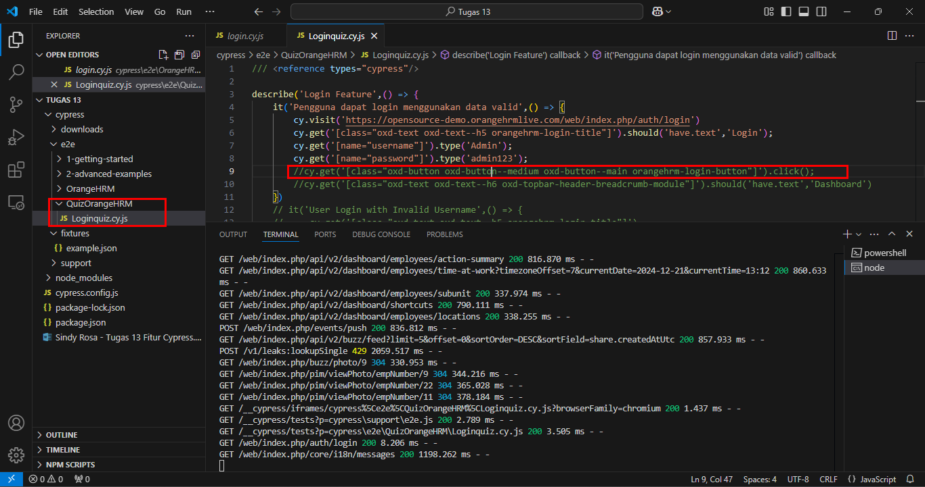
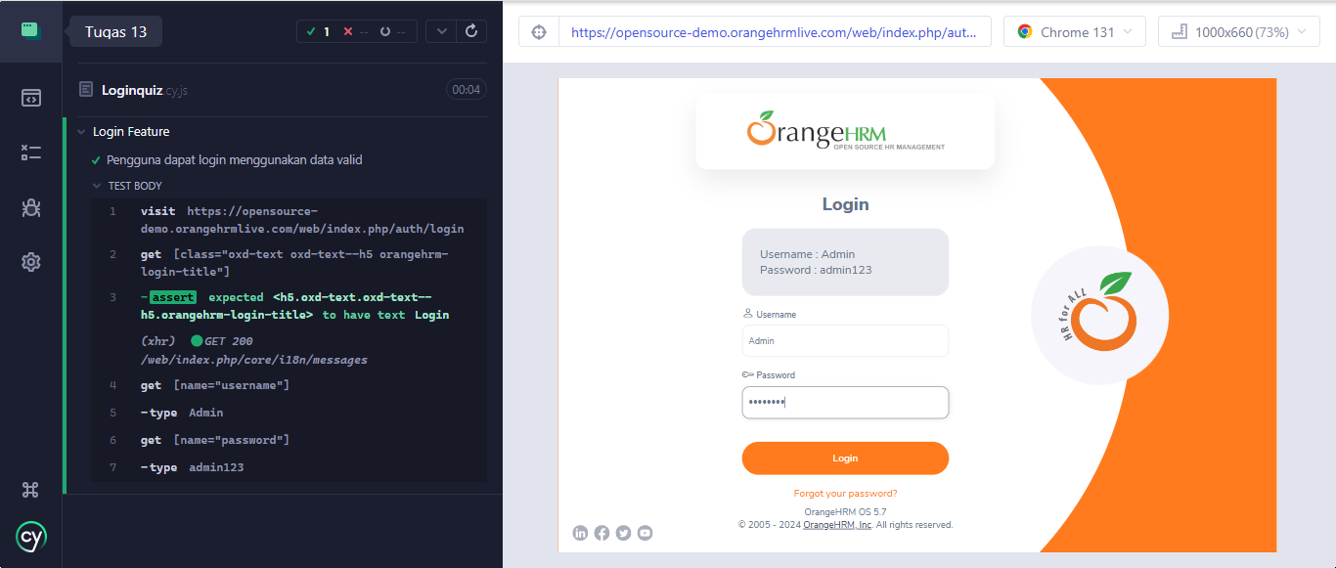
 |  |  | describe('Login Feature',() => {
 |  |  | it('Pengguna dapat login menggunakan data valid',() => {
 |  |  | cy.visit('https://opensource-demo.orangehrmlive.com/web/index.php/auth/login')
 |  |  | cy.get('[class="oxd-text oxd-text--h5 orangehrm-login-title"]').should('have.text','Login');
 |  |  | cy.get('[name="username"]').type('Admin');
 |  |  | cy.get('[name="password"]').type('admin123');
 |  |  | //cy.get('[class="oxd-button oxd-button--medium oxd-button--main orangehrm-login-button"]').click();
 |  |  | //cy.get('[class="oxd-text oxd-text--h6 oxd-topbar-header-breadcrumb-module"]').should('have.text','Dashboard')
 |  |  | })

TC_002
Nama : | Sindy Rosa Aprilyana
Tugas : | Quiz 3

 | Pengguna dapat login menggunakan data valid | Pengguna sukses login dan berhasil masuk ke halaman dashboard website | Script

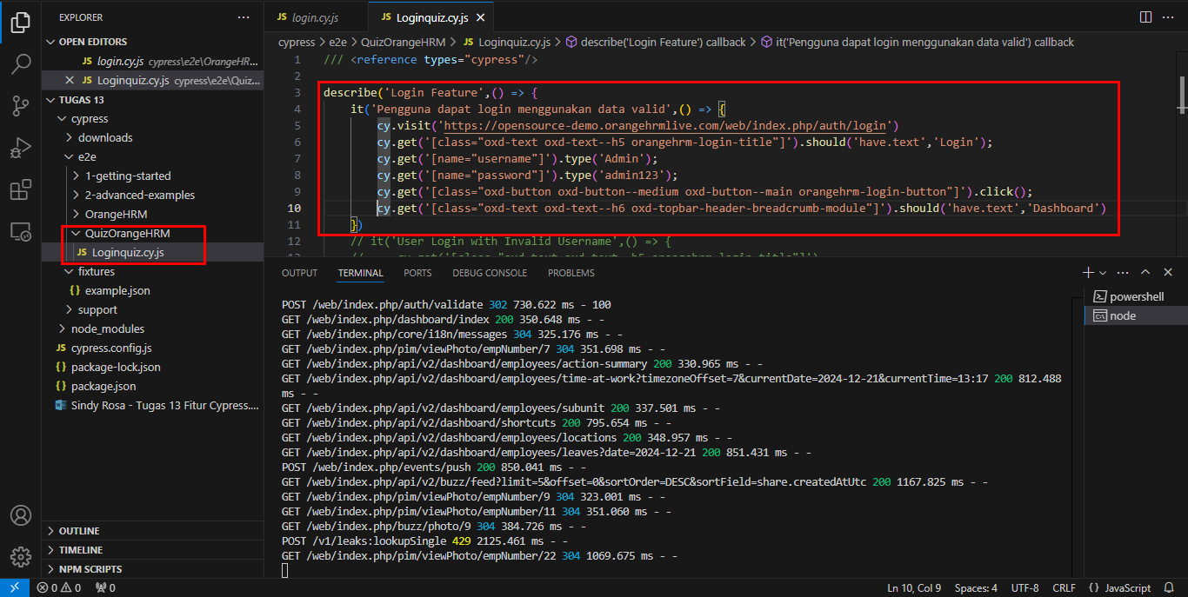
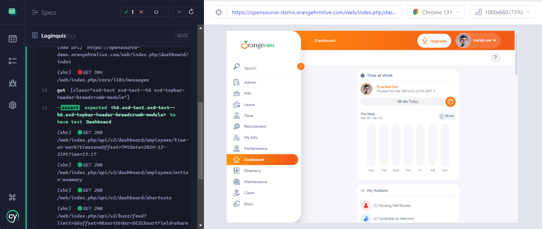
 |  |  | describe('Login Feature',() => {
 |  |  | it('Pengguna dapat login menggunakan data valid',() => {
 |  |  | cy.visit('https://opensource-demo.orangehrmlive.com/web/index.php/auth/login')
 |  |  | cy.get('[class="oxd-text oxd-text--h5 orangehrm-login-title"]').should('have.text','Login');
 |  |  | cy.get('[name="username"]').type('Admin');
 |  |  | cy.get('[name="password"]').type('admin123');
 |  |  | cy.get('[class="oxd-button oxd-button--medium oxd-button--main orangehrm-login-button"]').click();
 |  |  | cy.get('[class="oxd-text oxd-text--h6 oxd-topbar-header-breadcrumb-module"]').should('have.text','Dashboard')
 |  |  | })

TC_003
Nama : | Sindy Rosa Aprilyana
Tugas : | Quiz 3

 | Pengguna dapat login dengan username dan password minimum yang sesuai | Pengguna memasukkan username dan password minimum yang diperbolehkan (example max : 12 huruf abjad) | Script | klick login

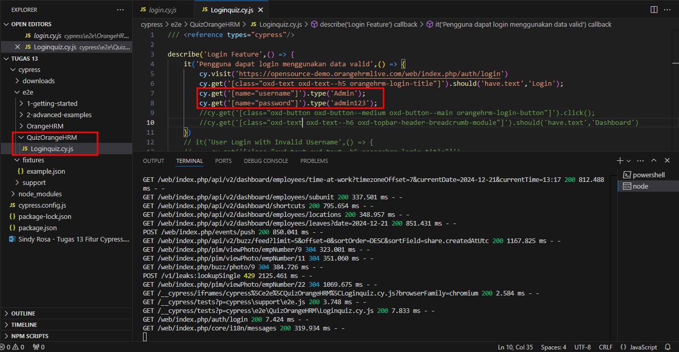
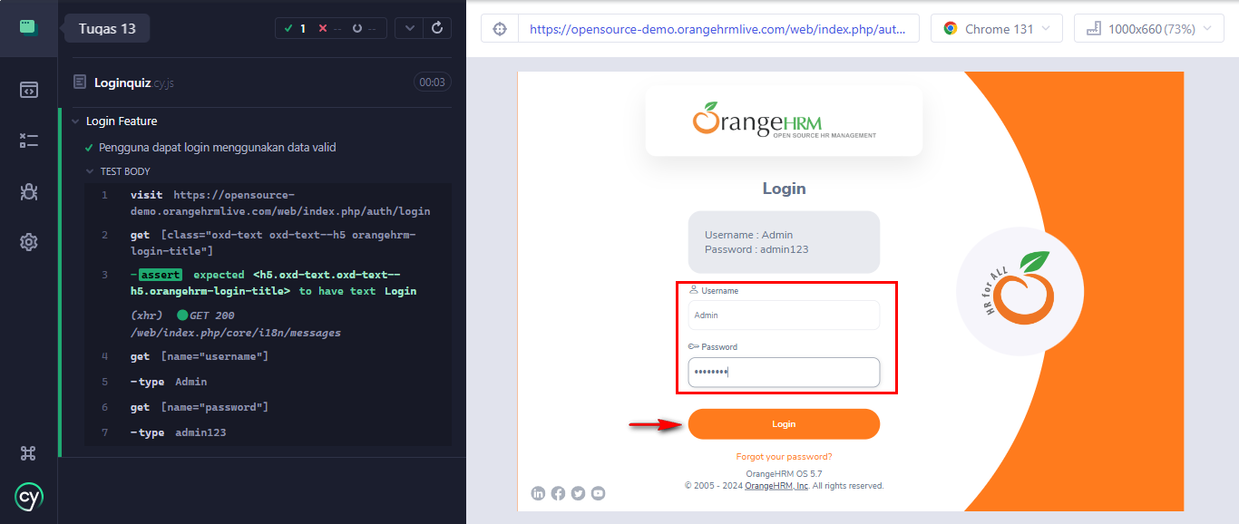
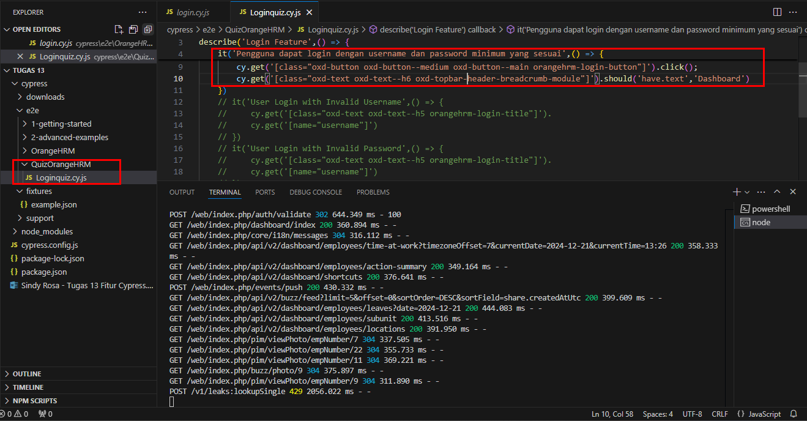
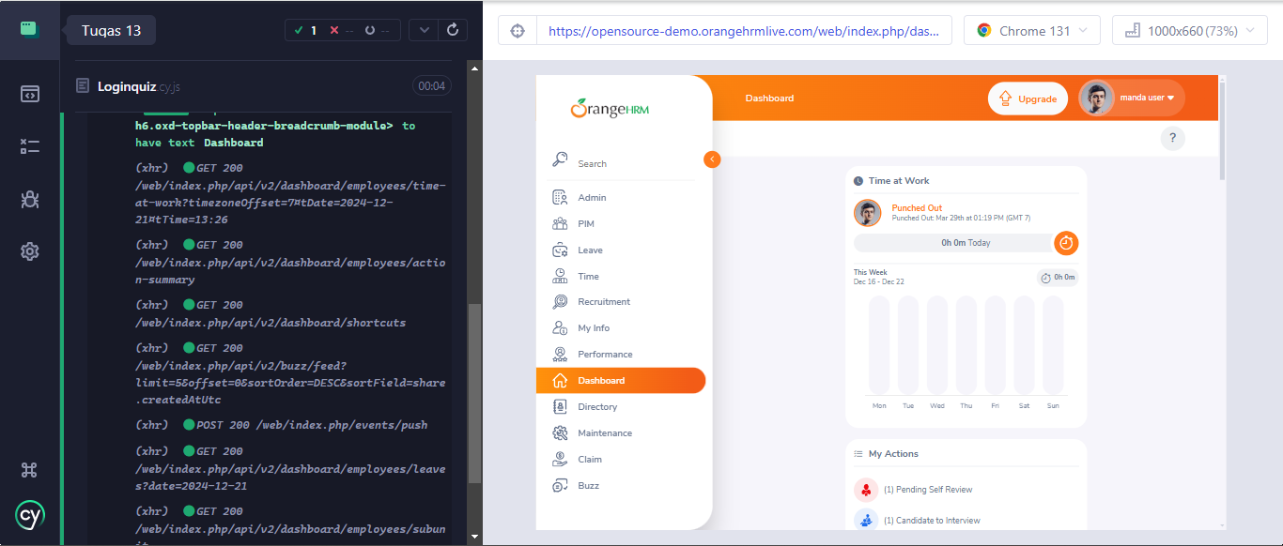
 |  |  | describe('Login Feature',() => { |  | cy.get('[class="oxd-button oxd-button--medium oxd-button--main orangehrm-login-button"]').click();
 |  |  | it('Pengguna dapat login menggunakan data valid',() => { |  | cy.get('[class="oxd-text oxd-text--h6 oxd-topbar-header-breadcrumb-module"]').should('have.text','Dashboard')
 |  |  | cy.visit('https://opensource-demo.orangehrmlive.com/web/index.php/auth/login')
 |  |  | cy.get('[class="oxd-text oxd-text--h5 orangehrm-login-title"]').should('have.text','Login');
 |  |  | cy.get('[name="username"]').type('Admin');
 |  |  | cy.get('[name="password"]').type('admin123');
 |  |  | //cy.get('[class="oxd-button oxd-button--medium oxd-button--main orangehrm-login-button"]').click();
 |  |  | //cy.get('[class="oxd-text oxd-text--h6 oxd-topbar-header-breadcrumb-module"]').should('have.text','Dashboard')
 |  |  | })

TC_004
Nama : | Sindy Rosa Aprilyana
Tugas : | Quiz 3

 | Pengguna dapat login dengan username dan password minimum yang sesuai | Pengguna memasukkan username dan password karakter alfanumerik (example max : 12 huruf abjad) | Script | klick login

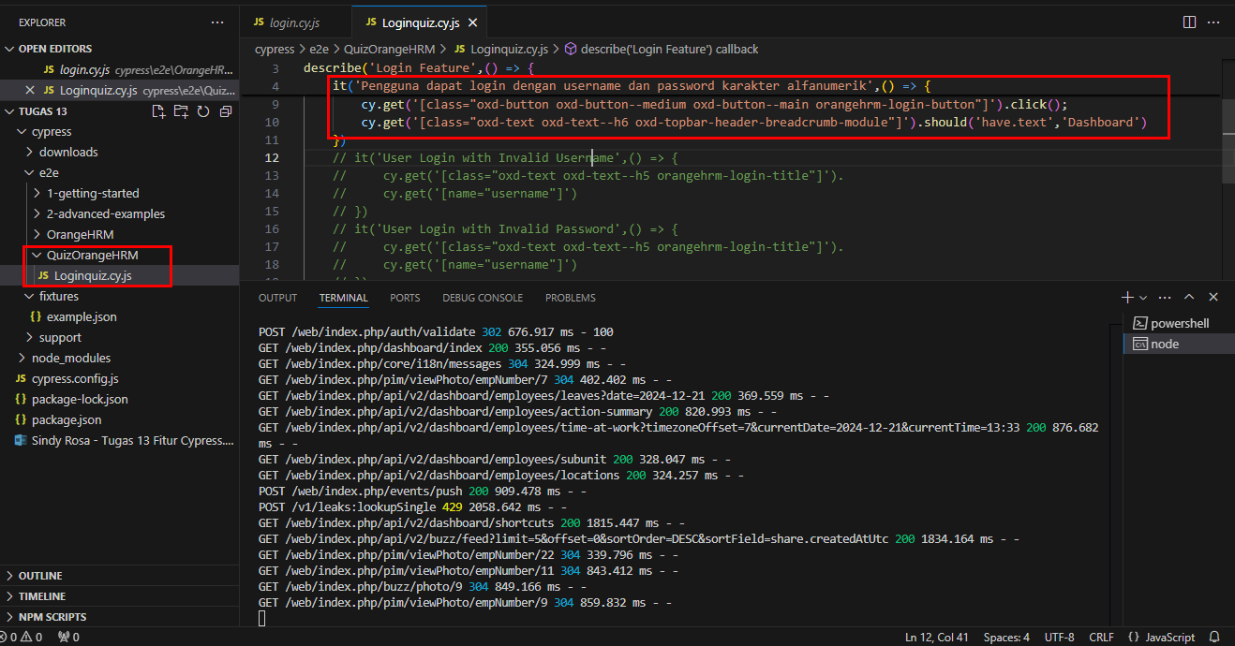
 |  |  | describe('Login Feature',() => { |  | cy.get('[class="oxd-button oxd-button--medium oxd-button--main orangehrm-login-button"]').click();
 |  |  | it('Pengguna dapat login dengan username dan password karakter alfanumerik',() => { |  | cy.get('[class="oxd-text oxd-text--h6 oxd-topbar-header-breadcrumb-module"]').should('have.text','Dashboard')
 |  |  | cy.visit('https://opensource-demo.orangehrmlive.com/web/index.php/auth/login')
 |  |  | cy.get('[class="oxd-text oxd-text--h5 orangehrm-login-title"]').should('have.text','Login');
 |  |  | cy.get('[name="username"]').type('Admin');
 |  |  | cy.get('[name="password"]').type('admin123');
 |  |  | // cy.get('[class="oxd-button oxd-button--medium oxd-button--main orangehrm-login-button"]').click();
 |  |  | // cy.get('[class="oxd-text oxd-text--h6 oxd-topbar-header-breadcrumb-module"]').should('have.text','Dashboard')
 |  |  | })

TC_005
Nama : | Sindy Rosa Aprilyana
Tugas : | Quiz 3

 | Pengguna dapat login yang berisi karakter huruf abjad besar dan huruf abjad kecil. | Pengguna dapat login yang berisi karakter huruf abjad besar dan huruf abjad kecil. | Script

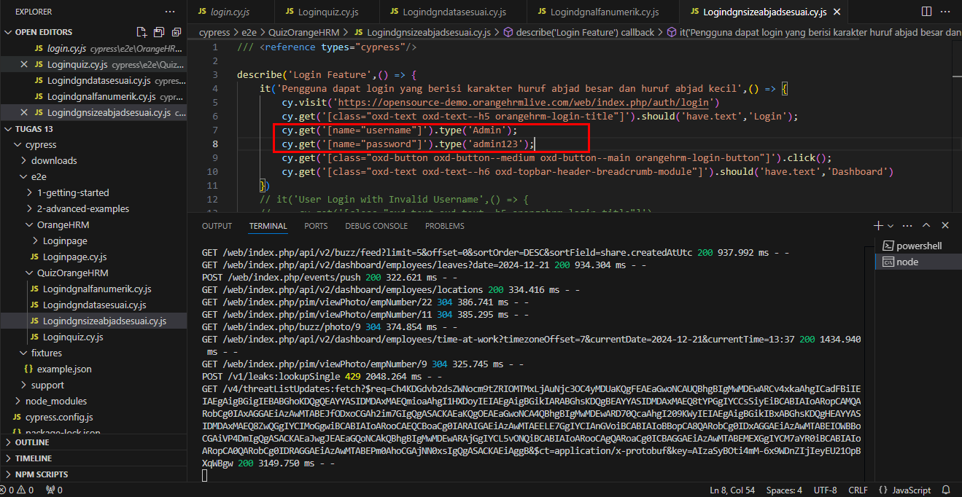
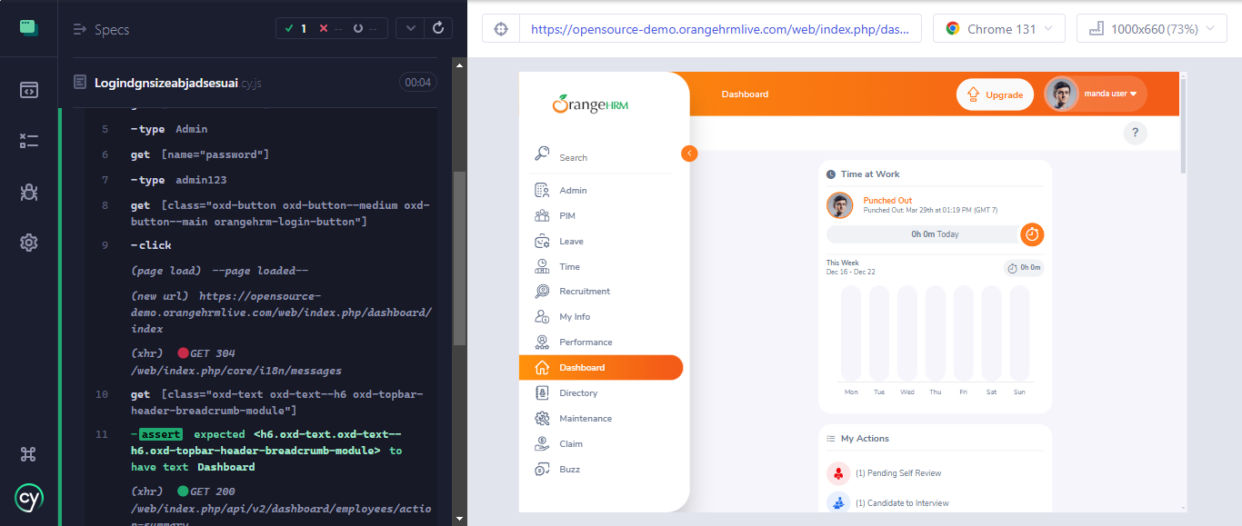
 |  |  | describe('Login Feature',() => {
 |  |  | it('Pengguna dapat login yang berisi karakter huruf abjad besar dan huruf abjad kecil',() => {
 |  |  | cy.visit('https://opensource-demo.orangehrmlive.com/web/index.php/auth/login')
 |  |  | cy.get('[class="oxd-text oxd-text--h5 orangehrm-login-title"]').should('have.text','Login');
 |  |  | cy.get('[name="username"]').type('Admin');
 |  |  | cy.get('[name="password"]').type('admin123');
 |  |  | cy.get('[class="oxd-button oxd-button--medium oxd-button--main orangehrm-login-button"]').click();
 |  |  | cy.get('[class="oxd-text oxd-text--h6 oxd-topbar-header-breadcrumb-module"]').should('have.text','Dashboard')
 |  |  | })

TC_006
Nama : | Sindy Rosa Aprilyana
Tugas : | Quiz 3

 | Sukses login | Pengguna berhasil mereset kata sandi | Script | cancel reset password

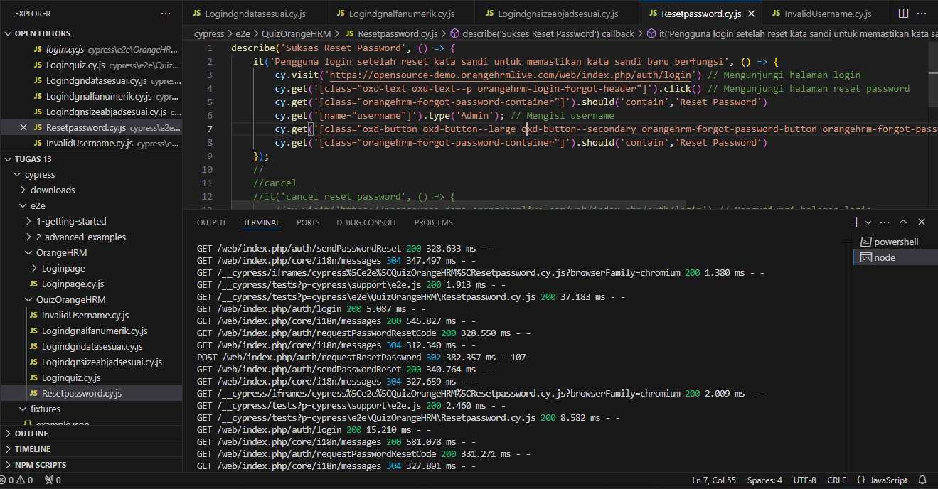
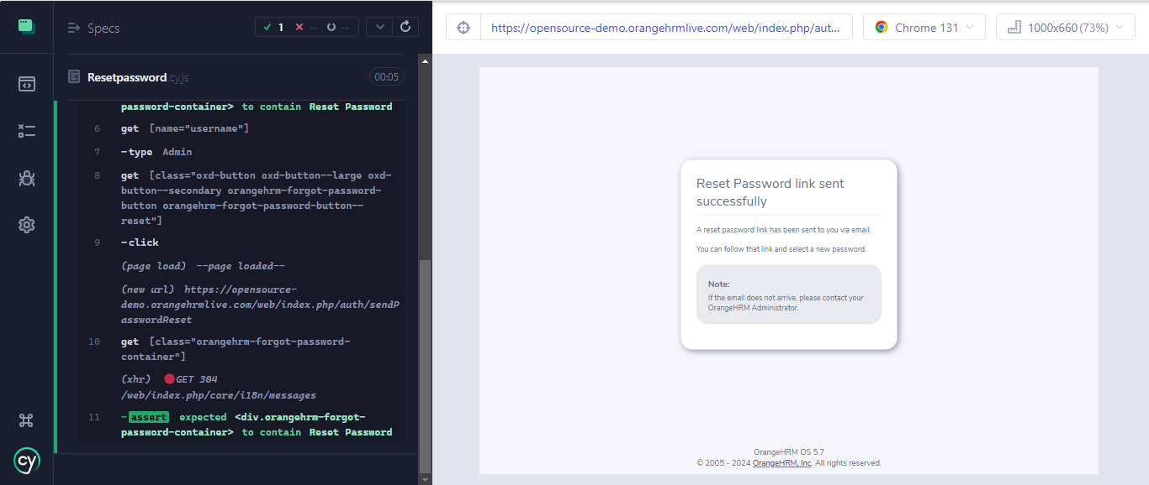
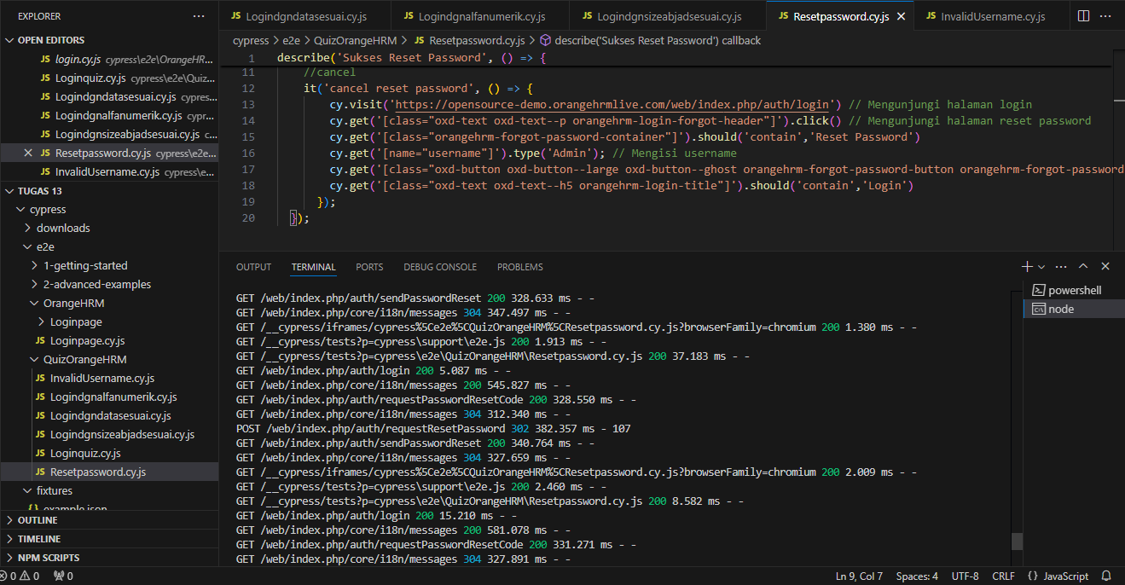
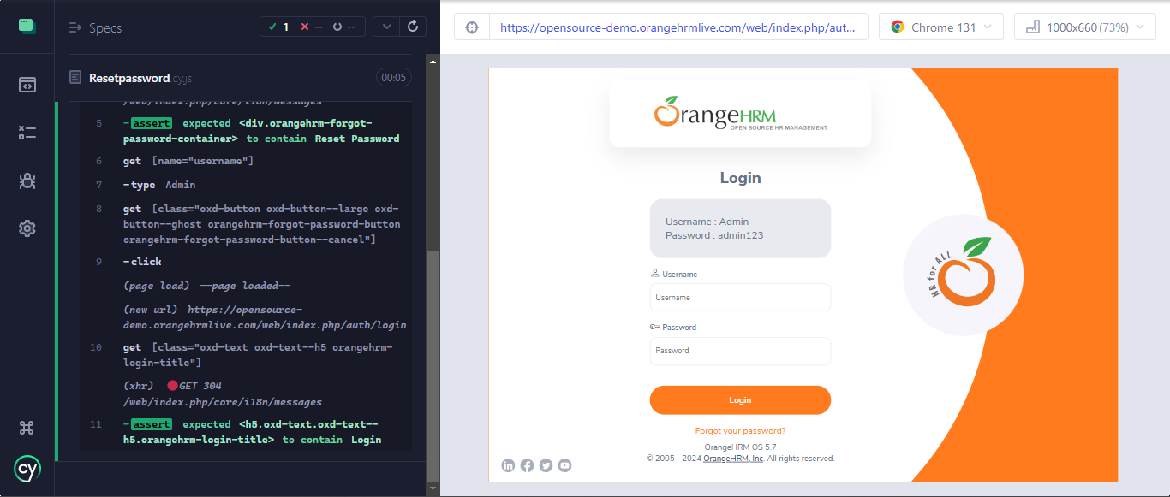
 |  |  | describe('Sukses Reset Password', () => { |  | it('cancel reset password', () => {
 |  |  | it('Pengguna login setelah reset kata sandi untuk memastikan kata sandi baru berfungsi', () => { |  | cy.visit('https://opensource-demo.orangehrmlive.com/web/index.php/auth/login') // Mengunjungi halaman login
 |  |  | cy.visit('https://opensource-demo.orangehrmlive.com/web/index.php/auth/login') // Mengunjungi halaman login |  | cy.get('[class="oxd-text oxd-text--p orangehrm-login-forgot-header"]').click() // Mengunjungi halaman reset password
 |  |  | cy.get('[class="oxd-text oxd-text--p orangehrm-login-forgot-header"]').click() // Mengunjungi halaman reset password |  | cy.get('[class="orangehrm-forgot-password-container"]').should('contain','Reset Password')
 |  |  | cy.get('[class="orangehrm-forgot-password-container"]').should('contain','Reset Password') |  | cy.get('[name="username"]').type('Admin'); // Mengisi username
 |  |  | cy.get('[name="username"]').type('Admin'); // Mengisi username |  | cy.get('[class="oxd-button oxd-button--large oxd-button--ghost orangehrm-forgot-password-button orangehrm-forgot-password-button--cancel"]').click(); // Klik tombol "Reset Password"
 |  |  | cy.get('[class="oxd-button oxd-button--large oxd-button--secondary orangehrm-forgot-password-button orangehrm-forgot-password-button--reset"]').click(); // Klik tombol "Reset Password" |  | cy.get('[class="oxd-text oxd-text--h5 orangehrm-login-title"]').should('contain','Login')
 |  |  | cy.get('[class="orangehrm-forgot-password-container"]').should('contain','Reset Password') |  | });
 |  |  | });

TC_007
Nama : | Sindy Rosa Aprilyana
Tugas : | Quiz 3

 | Pengguna tidak dapat login menggunakan username salah dengan password valid | Pengguna Login dengan username yang salah dengan password valid | Script

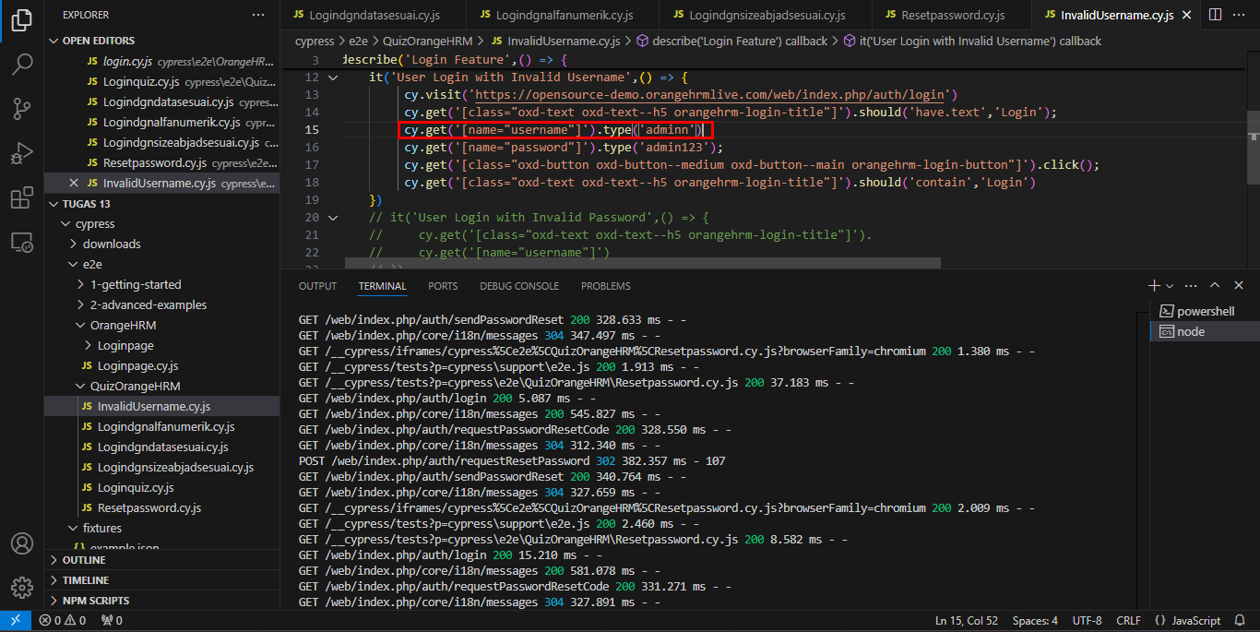
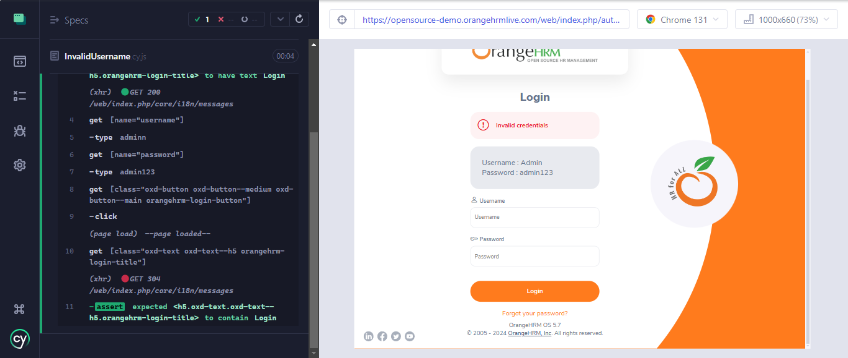
 |  |  | it('User Login with Invalid Username',() => {
 |  |  | cy.visit('https://opensource-demo.orangehrmlive.com/web/index.php/auth/login')
 |  |  | cy.get('[class="oxd-text oxd-text--h5 orangehrm-login-title"]').should('have.text','Login');
 |  |  | cy.get('[name="username"]').type('adminn')
 |  |  | cy.get('[name="password"]').type('admin123');
 |  |  | cy.get('[class="oxd-button oxd-button--medium oxd-button--main orangehrm-login-button"]').click();
 |  |  | cy.get('[class="oxd-text oxd-text--h5 orangehrm-login-title"]').should('contain','Login')
 |  |  | })

TC_008
Nama : | Sindy Rosa Aprilyana
Tugas : | Quiz 3

 | Pengguna tidak dapat login menggunakan password salah dengan username valid | Pengguna Login dengan password yang salah dengan username valid | Script

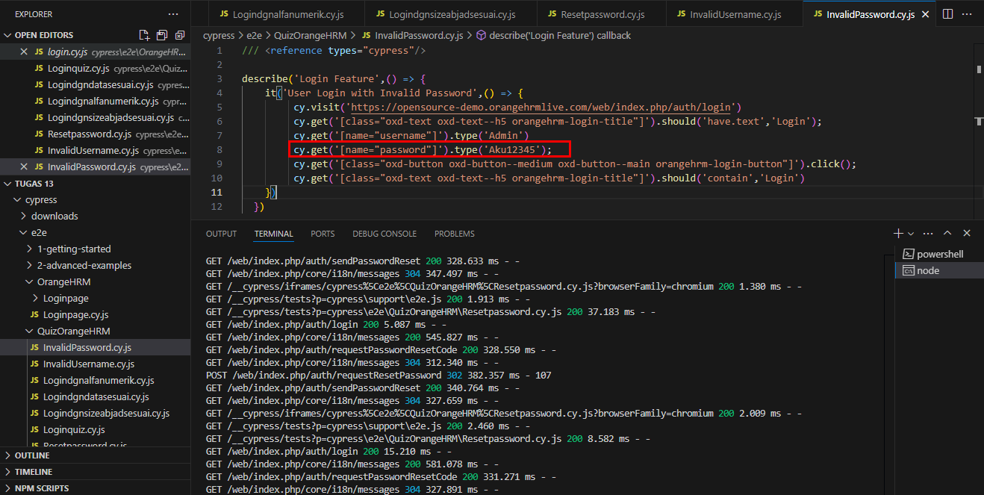
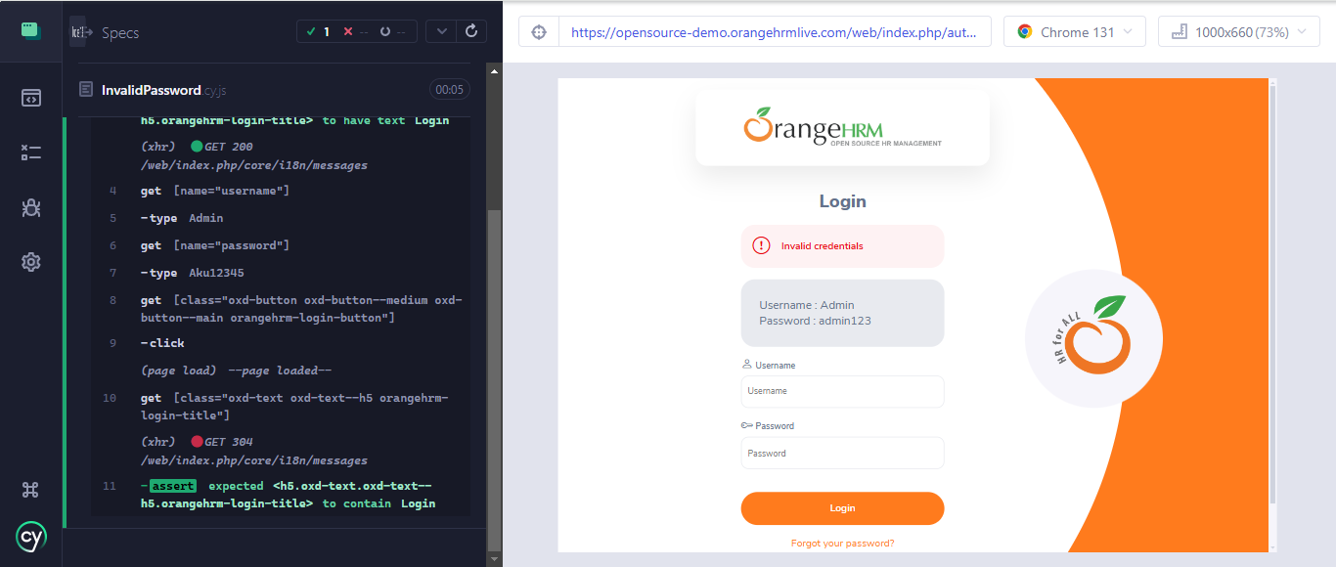
 |  |  | describe('Login Feature',() => {
 |  |  | it('User Login with Invalid Password',() => {
 |  |  | cy.visit('https://opensource-demo.orangehrmlive.com/web/index.php/auth/login')
 |  |  | cy.get('[class="oxd-text oxd-text--h5 orangehrm-login-title"]').should('have.text','Login');
 |  |  | cy.get('[name="username"]').type('Admin')
 |  |  | cy.get('[name="password"]').type('Aku12345');
 |  |  | cy.get('[class="oxd-button oxd-button--medium oxd-button--main orangehrm-login-button"]').click();
 |  |  | cy.get('[class="oxd-text oxd-text--h5 orangehrm-login-title"]').should('contain','Login')
 |  |  | })
 |  |  | })

TC_009
Nama : | Sindy Rosa Aprilyana
Tugas : | Quiz 3

 | Pengguna memasukkan kolom username yang kosong | Pengguna Login dengan password yang salah dengan username valid | Script

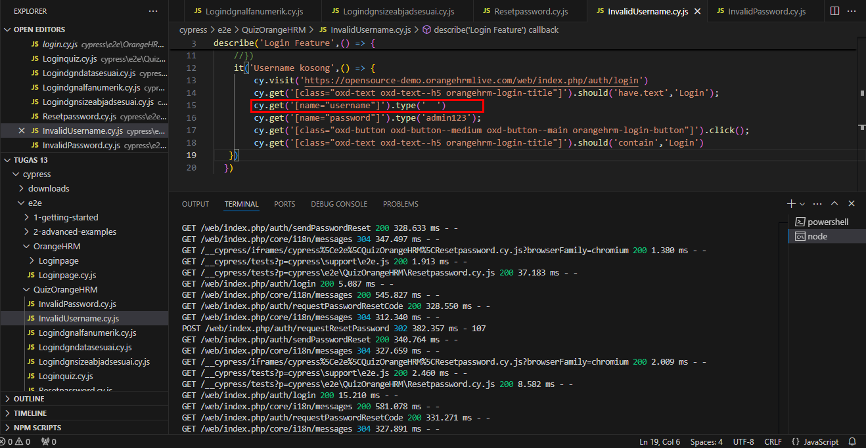
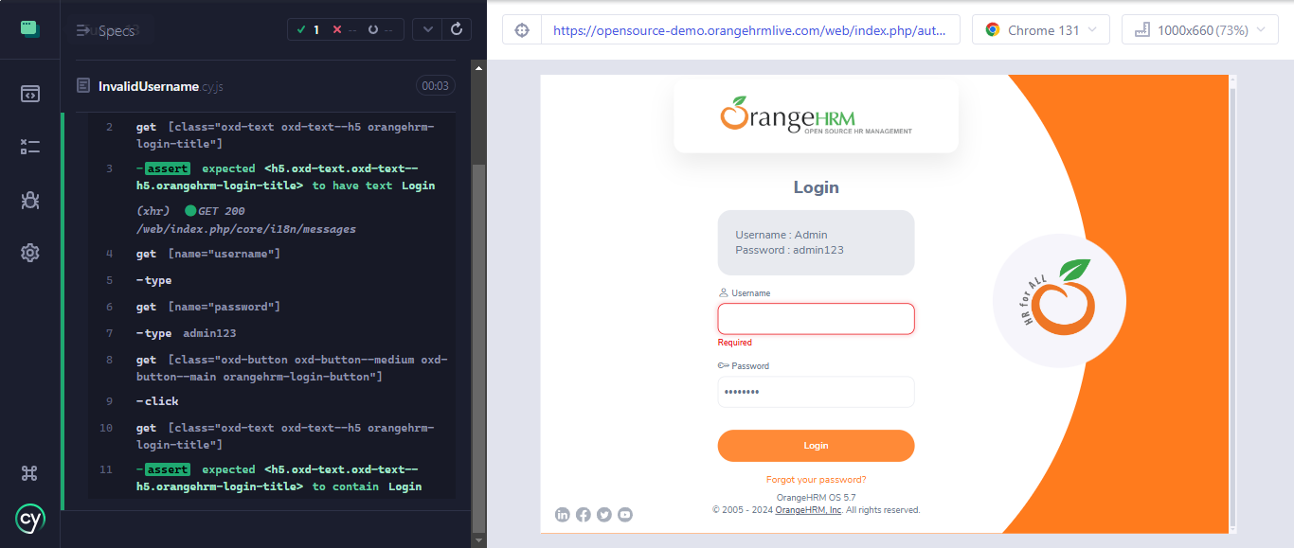
 |  |  | it('Username kosong',() => {
 |  |  | cy.visit('https://opensource-demo.orangehrmlive.com/web/index.php/auth/login')
 |  |  | cy.get('[class="oxd-text oxd-text--h5 orangehrm-login-title"]').should('have.text','Login');
 |  |  | cy.get('[name="username"]').type(' ')
 |  |  | cy.get('[name="password"]').type('admin123');
 |  |  | cy.get('[class="oxd-button oxd-button--medium oxd-button--main orangehrm-login-button"]').click();
 |  |  | cy.get('[class="oxd-text oxd-text--h5 orangehrm-login-title"]').should('contain','Login')
 |  |  | })

TC_010
Nama : | Sindy Rosa Aprilyana
Tugas : | Quiz 3

 | Pengguna memasukkan kolom password yang kosong | Pengguna Login dengan tidak mengisi kolom password | Script

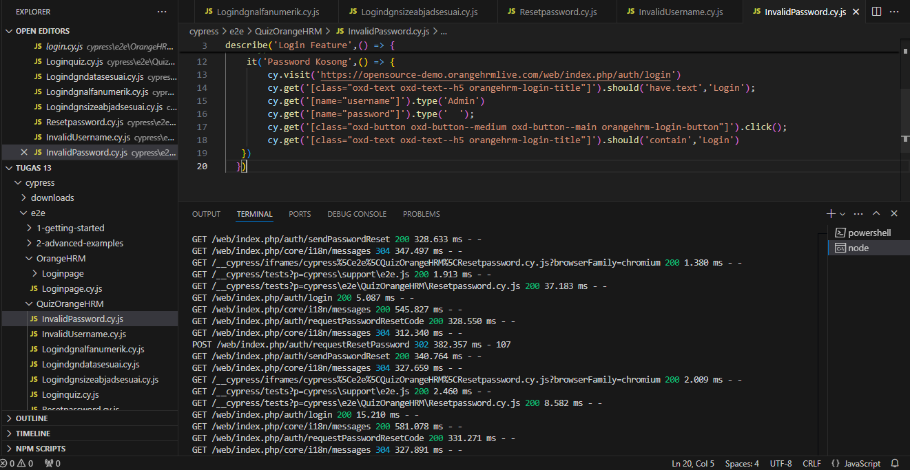
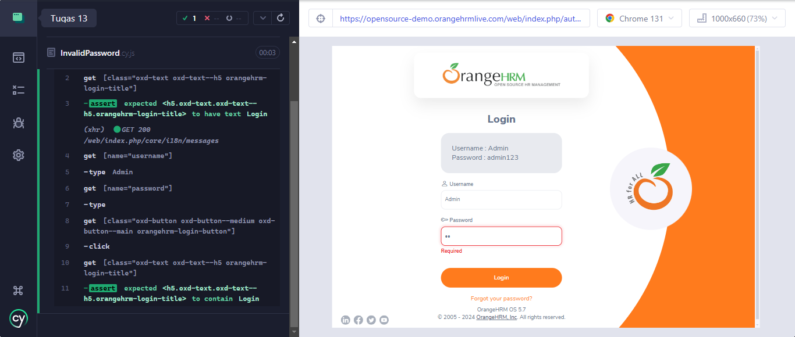
 |  |  | it('Password Kosong',() => {
 |  |  | cy.visit('https://opensource-demo.orangehrmlive.com/web/index.php/auth/login')
 |  |  | cy.get('[class="oxd-text oxd-text--h5 orangehrm-login-title"]').should('have.text','Login');
 |  |  | cy.get('[name="username"]').type('Admin')
 |  |  | cy.get('[name="password"]').type(' ');
 |  |  | cy.get('[class="oxd-button oxd-button--medium oxd-button--main orangehrm-login-button"]').click();
 |  |  | cy.get('[class="oxd-text oxd-text--h5 orangehrm-login-title"]').should('contain','Login')
 |  |  | })

TC_011
Nama : | Sindy Rosa Aprilyana
Tugas : | Quiz 3

 | Pengguna memasukkan username dan password tidak valid | Pengguna Login dengan username dan password tidak valid | Script

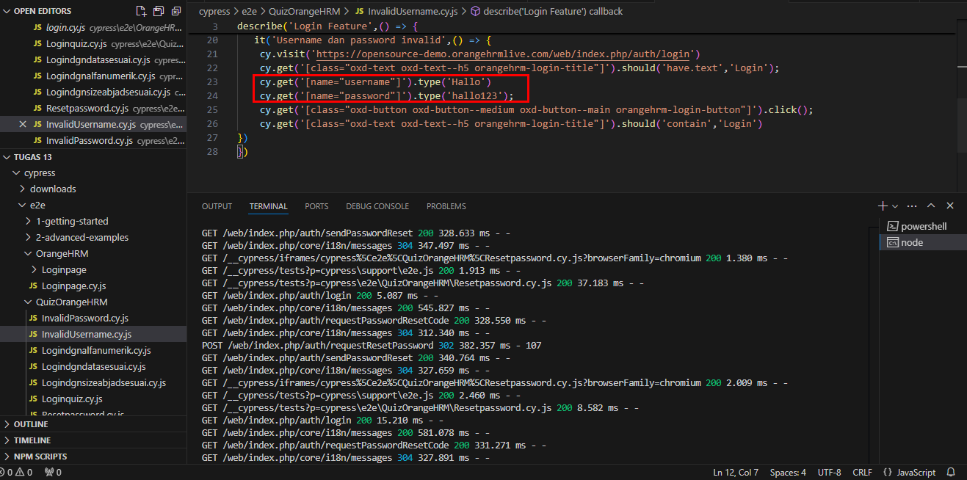
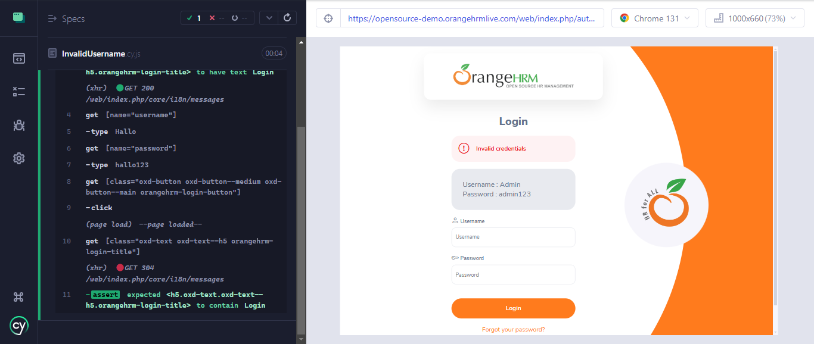
 |  |  | it('Username dan password invalid',() => {
 |  |  | cy.visit('https://opensource-demo.orangehrmlive.com/web/index.php/auth/login')
 |  |  | cy.get('[class="oxd-text oxd-text--h5 orangehrm-login-title"]').should('have.text','Login');
 |  |  | cy.get('[name="username"]').type('Hallo')
 |  |  | cy.get('[name="password"]').type('hallo123');
 |  |  | cy.get('[class="oxd-button oxd-button--medium oxd-button--main orangehrm-login-button"]').click();
 |  |  | cy.get('[class="oxd-text oxd-text--h5 orangehrm-login-title"]').should('contain','Login')
 |  |  | })

